关系图
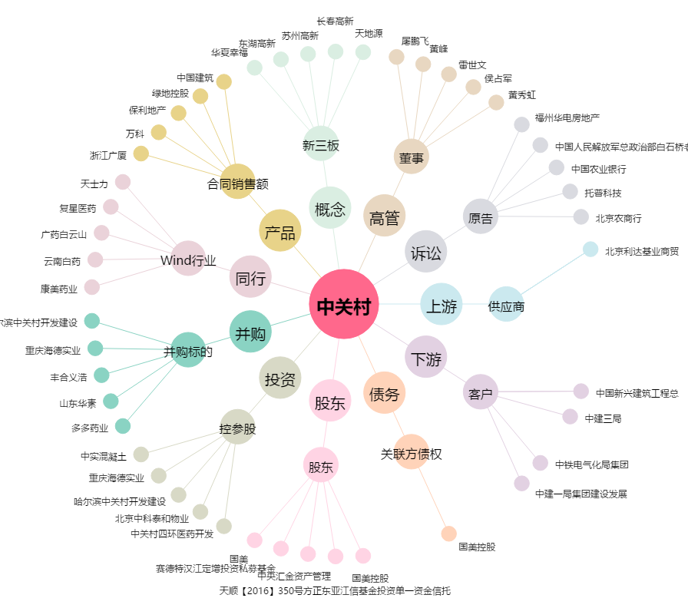
中关村[000931.SZ] - 关系概览图

